必ず読みください
THE EKIDEN CHIBA 2023 申込みファイル

※ 記入漏れがあると大会に出場出来ない場合があります。
■注意事項■ ※本競技会の参加申込に際し、大会要項に記載の内容を確認し、本人・保護者・所属長・学校長の同意を得ています。

申込の流れ

 | １．上記内容を必ず確認してください

 | 2.団体情報をシート【マスター情報】へ入力してください
 |  | マスター情報に入力下内容はすべての申込書に反映されます。
 |  | 入力見本を見る

 | 3.出場種目ごとに申込書に入力してください。
 |  | 出場する種目の申込書を使用してください。
 |  | 申込書は、３種類あります。（シート名）
 |  |  | 小学生男子申込書
 |  |  | 小学生女子申込書
 |  |  | THE EKIDEN申込書
 |  | 同じ種目に複数出場する場合はシートを複製して使用してください。
 |  | シートの複製のやり方

 | 4.ファイルを保存しWEBから送信してください。

 |  | 千葉陸上競技協会 エントリーサイトへ
 |  | エントリーサイトの文章をよく読み（特に参加資格について）
 |  | 『エントリーファイル送信サイトはこちら』をクリックして
 |  | ファイルを送信してください。

マスター情報の入力見本
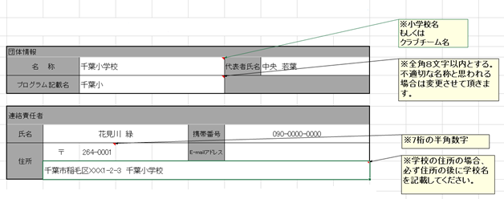

 |  |  |  |  | 戻る

シートの複製のやり方

 | 複製したいシートのタブの上で右クリックします。

 | 右クリックメニューの「移動またはコピー」をクリックします。
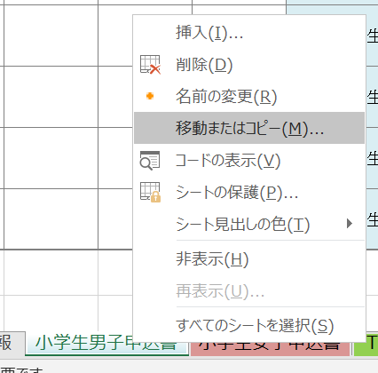

 | コピーを作成するにチェックをし、OKします。
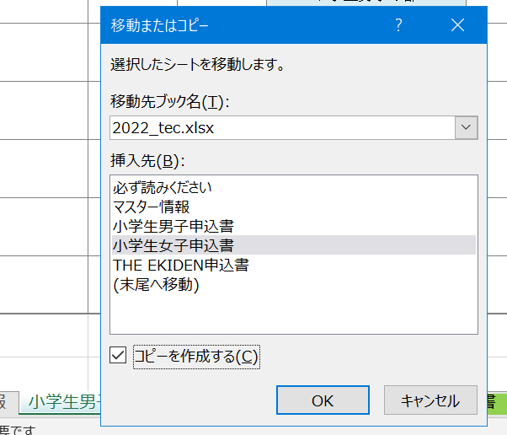

 | 新しくシートが出来上がりました。

 | ファイルネームはそのままで選手情報を入力ください。
 | これ以上シートを増やす場合も同じ操作になります。
 |  |  |  | 戻る

